Line details
FAZER4_14M | 2016-05-10
Suspension line details
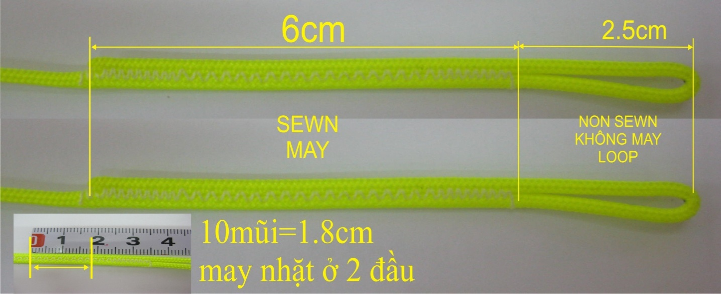

LIN-10-200-41
Name | No. | Sewn | CUT | LIN-10-200-41 |  |  | M | 0.2424 | EURO
KR1 | 2 | 1830 | 1740 | LIN-6843-160-18 |  |  | M | 0.1528 | EURO
mark at 1680 |  |  |  | LIN-6843-200-18 |  |  | M | 0.2064 | EURO
 |  |  |  | LIN-DSL-70-RED |  |  | M | 0.115 | EURO
FAZER4_14M | 2016-05-10 |  |  | LIN-ULT550-12999-GREY |  |  | M | 0.283 | EURO
Suspension line details |  |  |  | THD-DABONDV46WT |  |  | KG | 31.525 | EURO

 |  |  |  |  | A | B | C | D | K

 |  |  |  | 1 | 3638 | 3650 | 3818 |  | 4352
 |  |  |  | 2 | 3621 | 3635 | 3802 |  | 4176
 |  |  |  | 3 | 3614 | 3631 | 3799 |  | 4160
 |  |  |  | 4 | 3632 | 3653 | 3816 |  | 4100
 |  |  |  | 5 | 3652 | 3678 | 3838
LIN-6843-160-18 |  |  |  | 6 | 3692 | 3721 | 3869
Name | No. | Sewn | CUT | 7 | 3699 | 3734 | 3866
AR5 | 2 | 2450 | 2540 | 8 | 3693 | 3722 | 3828
 |  |  |  | 9 | 3574 | 3616 | 3652 | 3723
LIN-6843-200-18
Name | No. | Sewn | CUT
CR5 | 2 | 2450 | 2540 |  | A | B | C | D | K
A,BR1-2 | 8 | 2600 | 2690
A,BR3 | 4 | 2720 | 2810 | 1 | -4 | -4 | -4 |  | -21
A,BR4 | 4 | 2840 | 2930 | 2 | -5 | -5 | -5 |  | -21
CR1-2 | 4 | 2850 | 2940 | 3 | -4 | -4 | -4 |  | -21
CR3 | 2 | 2950 | 3040 | 4 | -5 | -5 | -5 |  | -21
CR4 | 2 | 2960 | 3050 | 5 | -4 | -4 | -4
 |  |  |  | 6 | -5 | -5 | -5
FAZER4_14M | 2016-05-10 |  |  | 7 | -4 | -4 | -4
Suspension line details |  |  |  | 8 | -5 | -5 | -5
 |  |  |  | 9 | -3 | -4 | -4 | -5

 |  |  |  |  | A | B | C | D | K

 |  |  |  | 1 | 3634 | 3646 | 3814 |  | 4331
 |  |  |  | 2 | 3616 | 3630 | 3797 |  | 4155
 |  |  |  | 3 | 3610 | 3627 | 3795 |  | 4139
 |  |  |  | 4 | 3627 | 3648 | 3811 |  | 4079
 |  |  |  | 5 | 3648 | 3674 | 3834
 |  |  |  | 6 | 3687 | 3716 | 3864
 |  |  |  | 7 | 3695 | 3730 | 3862
 |  |  |  | 8 | 3688 | 3717 | 3823
 |  |  |  | 9 | 3571 | 3612 | 3648 | 3718
LIN-DSL-70-RED
Name | No. | Sewn | CUT
A8 | 2 | 853 | 948
A7 | 2 | 859 | 954
C8 | 2 | 868 | 963
B8 | 2 | 882 | 977
C5 | 2 | 888 | 983
B7 | 2 | 894 | 989
C7 | 2 | 906 | 1001
C6 | 2 | 919 | 1014
A5 | 2 | 932 | 1027
C3 | 2 | 949 | 1044
C2 | 2 | 952 | 1047
B5 | 2 | 958 | 1053
C4 | 2 | 966 | 1061
C1 | 2 | 968 | 1063
A6 | 2 | 972 | 1067
B6 | 2 | 1001 | 1096
A3 | 2 | 1014 | 1109
A2 | 2 | 1021 | 1116
B3 | 2 | 1031 | 1126
A4 | 2 | 1032 | 1127
B2 | 2 | 1035 | 1130
A1 | 2 | 1038 | 1133
B1 | 2 | 1050 | 1145
B4 | 2 | 1053 | 1148
A9 | 2 | 1124 | 1219
B9 | 2 | 1166 | 1261
C9 | 2 | 1202 | 1297
D9 | 2 | 1273 | 1368

LIN-ULT550-12999-GREY
Name | No. | Sewn | Cut
KML1, KML2 | 4 | 1180 | 1260
K4 | 2 | 1240 | 1320
K3 | 2 | 1300 | 1380
K2 | 2 | 1316 | 1396
K1 | 2 | 1492 | 1572

